Mapping SK-TQ
Fachkraft für Lagerlogistik (Fachlagerist)
Kompetenzbereich / TQ /Handlungsfeld | Anzahl der Items pro Handlungsfeld | Handlungssituation | Mapping | Matching Biwe TQ | Allgemeine Auswertung des Skill Asssessments - Abschlussscreen
A Waren annehmen | 4 | A.I Güter annehmen | 0-2 richtig | TQ 1: Waren annehmen | Auswertung nach HF Anzahl der richtigen Antworten bspw. 2/4 - visuell dargestellt | Fachkraft für Lagerlogistik (m/w/d) - TQ/ETAPP (biwe-bbq.de)
 |  | A.II Güter entladen |  |  |  | file:///C:/Users/erds001/Downloads/TQ_Fachkraft_Lagerlogistik_Praesenz%20(1).pdf
 |  | A.III Güter kontrollieren
 |  | A.IV Güter erfassen
B Fördermittel einsetzen | 4 | B.I Fördermittel auswählen | 0-2 richtig | TQ 3: Innerbetriebliche Logistik und Kontrolle |  | Bilder sind optische Eindrücke von bisheringen Auswertungen nach Handlungsfeldern oder Vorschlag des Softskill Assessments mit dem Fortschrittsbalken rechts
 |  | B.II Fördermittel überprüfen und mit Defekten umgehen
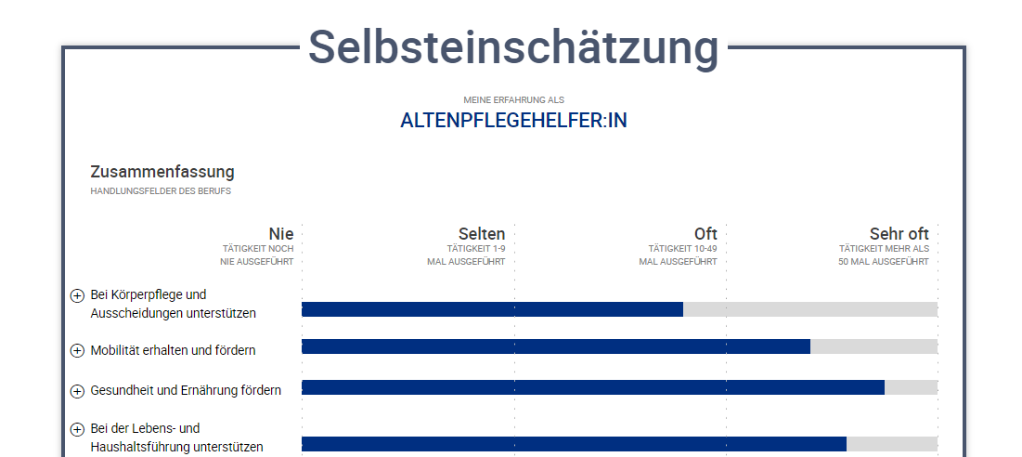
 |  | B.III Fördermittel bedienen
 |  | B.IV Besondere Ware mit Fördermittel transportieren
C Waren lagern | 4 | C.I Güter für die Lagerung vorbereiten | 0-2 richtig | TQ 2 Lagerung
 |  | C.II Güter einlagern
 |  | C.III Lagerbestände prüfen und pflegen
D Waren kommussionieren | 3 | D.I Kommissionierung vorbereiten | 0-1 richtig | TQ4: Kommissionierung und Endkontrolle
 |  | D.II Kommissionierung durchführen
E Waren versenden | 4 | E.I Güter verpacken | 0-2 richtig | TQ 5: Versand
 |  | E.II Versand vorbereiten
 |  | E.III Ladeeinheiten vorbereiten
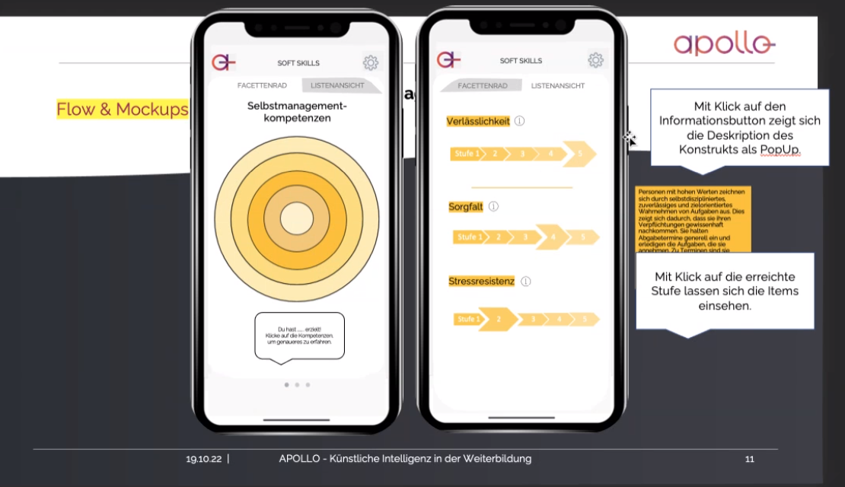
 |  | E.IV Güter verladen
F Logistische Prozesse planen und optimieren | 4 | F.I Prozesse planen | 0-2 richtig | TQ 6: Arbeitsornaginsation und Qualitätssicherung | i.A. an meine-berufserfahrung.de Selbsteinschätzung Auswertung nach HF nie selten oft sehr oft
 |  | F.III Prozesse optimieren
 |  | F.IV Inventuren planen und durchführen
 |  | F.V Tourenpläne erstellen
G Waren beschaffen | 5 | G.I Bedarf ermitteln | 0-2 richtig | TQ 6: Arbeitsornaginsation und Qualitätssicherung
 |  | G.II Bestellverfahren anmelden
 |  | G.III Angebote einholen und vergleichen
 |  | G.IV Kaufverträge abschließen
 |  | G. Vertragsdokumente kontrollieren

